Expe1Expe2
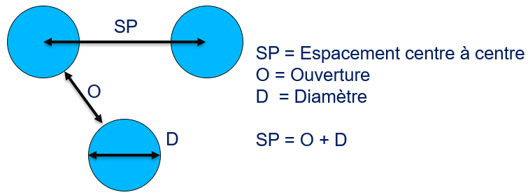
Nouveau code surface | Diamètre (D) | Ouverture (O) | Espacement(SP) | H=15 µm
E001 | 560 | 20 | 580
E002 | 500 | 20 | 520
E003 | 440 | 20 | 460
E004 | 320 | 20 | 340
E005 | 380 | 20 | 400
E006 | 260 | 20 | 280
E007 | 200 | 20 | 220
E008 | 140 | 20 | 160
E009 | 560 | 80 | 640
E010 | 500 | 80 | 580
E011 | 440 | 80 | 520
E012 | 380 | 80 | 460
E013 | 80 | 20 | 100
E014 | 320 | 80 | 400
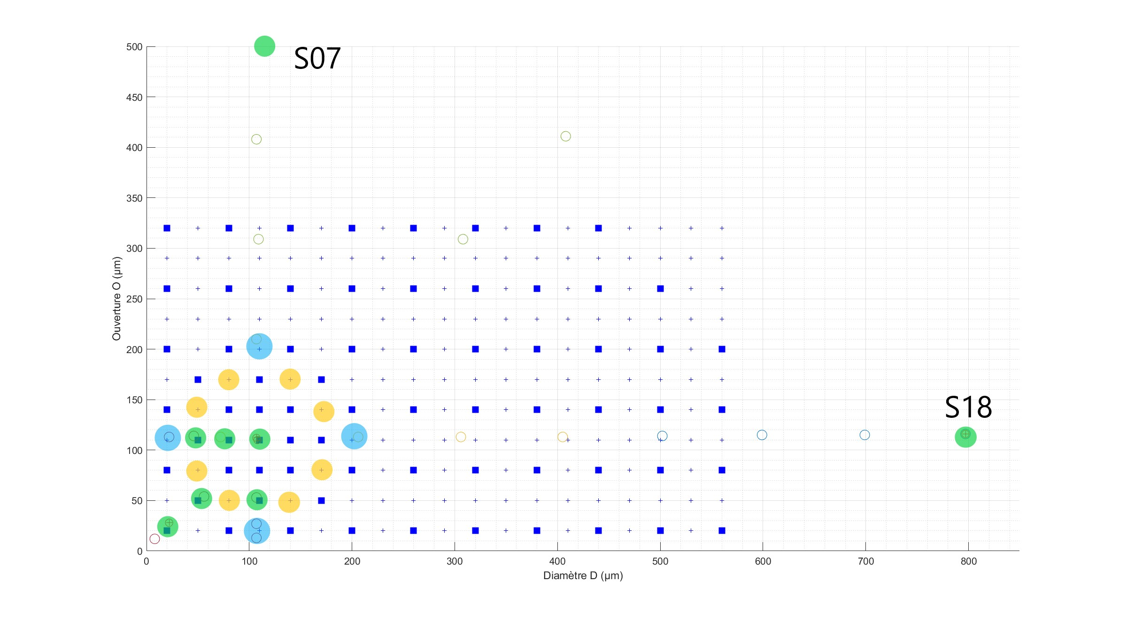
E015 | 560 | 140 | 700
E016 | 500 | 140 | 640
E017 | 170 | 50 | 220
E018 | 260 | 80 | 340
E019 | 440 | 140 | 580
E020 | 140 | 50 | 190
E021 | 560 | 200 | 760
E022 | 380 | 140 | 520
E023 | 200 | 80 | 280
E024 | 500 | 200 | 700
E025 | 320 | 140 | 460
E026 | 440 | 200 | 640
E027 | 170 | 80 | 250
E028 | 500 | 260 | 760
E029 | 380 | 200 | 580
E030 | 260 | 140 | 400
E031 | 140 | 80 | 220
E032 | 440 | 260 | 700
E033 | 80 | 50 | 130
E034 | 320 | 200 | 520
E035 | 170 | 110 | 280
E036 | 380 | 260 | 640
E037 | 200 | 140 | 340
E038 | 110 | 80 | 190
E039 | 440 | 320 | 760
E040 | 260 | 200 | 460
E041 | 140 | 110 | 250
E042 | 380 | 320 | 700
E043 | 320 | 260 | 580
E044 | 170 | 140 | 310
E045 | 260 | 260 | 520
E046 | 200 | 200 | 400
E047 | 140 | 140 | 280
E048 | 170 | 170 | 340
E049 | 80 | 80 | 160
E050 | 320 | 320 | 640
E051 | 140 | 170 | 310
E052 | 260 | 320 | 580
E053 | 110 | 140 | 250
E054 | 200 | 260 | 460
E055 | 140 | 200 | 340
E056 | 110 | 170 | 280
E057 | 200 | 320 | 520
E058 | 50 | 80 | 130
E059 | 80 | 140 | 220
E060 | 140 | 260 | 400
E061 | 80 | 170 | 250
E062 | 140 | 320 | 460
E063 | 80 | 200 | 280
E064 | 50 | 140 | 190
E065 | 80 | 260 | 340
E066 | 50 | 170 | 220
E067 | 80 | 320 | 400
E068 | 20 | 80 | 100
E069 | 20 | 140 | 160
E070 | 20 | 200 | 220
E071 | 20 | 260 | 280
E072 | 20 | 320 | 340

Déjà faites par Benjamin (Expe5) : ronds bleus et verts sur le graphe

E073(S18) | 797 | 116 | 913
E074(S39) | 110 | 50 | 160
E075(S42) | 20 | 20 | 40
E076(S43) | 50 | 50 | 100
E077(S32 S33) | 110 | 110 | 220
E078(S45) | 80 | 110 | 190
E079(S41) | 50 | 110 | 160
E080(S07) | 106 | 610 | 716
E081(S03) | 107 | 210 | 317
E082(S40) | 22 | 113 | 135
E083(S38) | 107 | 27 | 134
E084(S12) | 206 | 113 | 319

